Sheet1
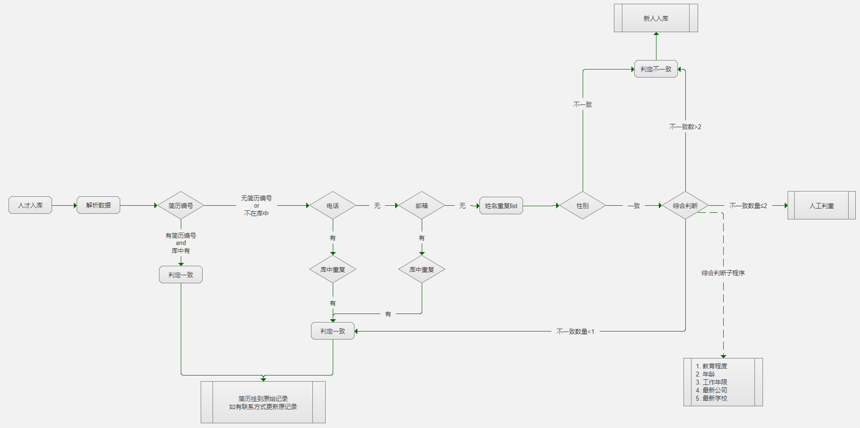
李先生 | 有 | 有 | 有 | 有 | 有 | 有 | 有 | 有 | 有 | 有
 | 简历编号 | 电话 | 邮箱 | 姓名 | 性别 | 教育程度 | 年龄 | 工作年限 | 最新公司 | 最新教育学校 | 规则 | 系统判定
李先生1 | -- | -- | -- | √ | √ | × | × | × | × | × | ×>2 | 不一致 | 人工判断的时候，需要显示的标签：
李先生2 | × | -- | -- | √ | -- | -- | -- | -- | -- | -- | 编号不同 | 不一致
姓名一致
性别一致
教育程度一致
年龄一致
李先生3 | √ | -- | -- | √ | -- | -- | -- | -- | -- | -- | 编号一直 | 一致
李先生4 | -- | √ | --/√/× | √ | -- | -- | -- | -- | -- | -- | 电话一致 | 一致
工作年限一致
最新公司一致
最新学校一致
李先生5 | -- | ×/√ | √ | √ | -- | -- | -- | -- | -- | -- | 邮箱一致 | 一致
李先生6 | -- | -- | -- | √ | √ | √ | √ | √ | √ | √ | X<1 | 一致
教育程度不一致
年龄不一致
工作年限不一致
李先生7 | -- | -- | -- | √ | √ | √ | √ | √ | √ | × | X≤2 | 人工判断
李先生8 | -- | -- | -- | √ | √ | √ | √ | √ | × | × | X≤2 | 人工判断
最新公司不一致
最新学校不一致
李先生9 | -- | -- | -- | √ | √ | × | √ | √ | × | × | X>2 | 不一致
李先生10 | -- | -- | -- | √ | √ | √ | √ | × | × | × | X>2 | 不一致
李先生11 | -- | -- | -- | √ | × | √ | √ | √ | × | × | 性别不一致 | 不一致
李先生12 | -- | -- | -- | √ | √ | √ | × | √ | × | × | X>2 | 不一致
李先生13 | -- | -- | -- | √ | × | √ | × | × | √ | √ | 性别不一致 | 不一致
李先生14 | -- | -- | -- | √ | × | √ | √ | √ | √ | √ | 性别不一致 | 不一致
李先生15 | -- | -- | -- | √ | √ | √ | × | √ | √ | √ | X≤2 | 人工判断
李先生16 | -- | -- | -- | √ | √ | √ | × | × | √ | √ | X≤2 | 人工判断
李先生17 | -- | -- | -- | √ | √ | × | √ | × | √ | √ | X≤2 | 人工判断
李先生18 | -- | -- | -- | √ | √ | × | √ | √ | × | √ | X≤2 | 人工判断
李先生19 | -- | -- | -- | √ | √ | × | √ | √ | √ | × | X≤2 | 人工判断
李先生20 | -- | -- | -- | √ | × | × | × | × | × | × | 性别不一致 | 不一致
李先生21 | -- | -- | -- | √ | × | √ | × | × | × | × | 性别不一致 | 不一致
注：--说明这个人，没有这个信息设置，信息为空

以上列表判断规则如下：
1 | 简历编号，如果当前人有，且库中存在，那么系统直接判断重复，进行系统处理-人才处理子程序。 |  |  |  |  |  |  |  |  |  |  |  | 人才处理子程序： 1. 将新进入的简历挂到原来的记录上； 2. 如果新的简历中解析出了联系方式，则更新联系方式； 3. 如果原记录是猎头且还在合同保护期，那么渠道不更新； 4. 来源HR合并； 5. 期望职位合并；
2 | 简历编号，如果当前人没有记录或者在库中没有，则需要进入人才判重流程
3 | 电话和邮箱都是唯一标识，只要有一个一致，那么系统自动判定一致，进行系统处理-人才处理子程序；
4 | 电话和邮箱都不同，或者为空，那么就要判断次一级的基础信息
5 | 姓名一致的筛选出来list，进行非联系方式判断重复；
6 | 性别判断，如果性别不一致，那么系统自动判定，不一致，处理list的下一个；
7 | 性别判断，如果性别一致，那么就要下一个信息判定“综合判断”
8 | 教育程度，年龄，工作年限，最新公司（当前公司）、最新教育学校，作为集合判定，如果不一致的＞2，那么系统判定不一致，如果≤2，那么需要手工判定。
具体流程如下：

